5月
数据日期 | 工号 | 姓名 | 岗位 | 省区 | 中心 | 连续未出勤天数 | 需剔除原因 | 附件
2026-05-25 | 03022915 | 吴清泉 | 末端装车员 | 江苏区 | 苏州 | 15 | 起诉公司，与公司有纠纷 | 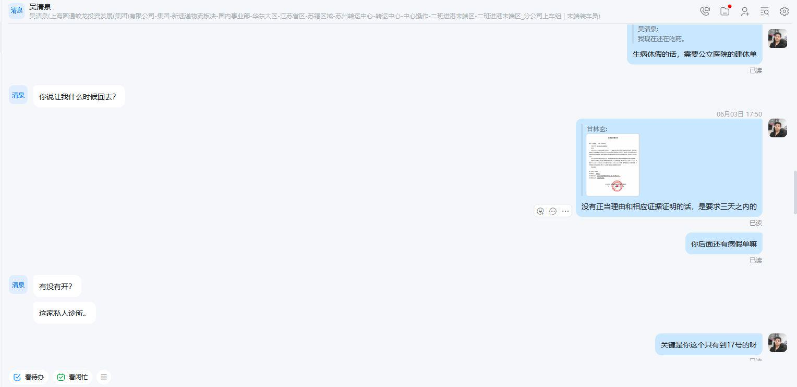
2026-05-31 | 00004272 | 徐玉刚 | 供件员 | 山东区 | 潍坊 | 31 | 工伤
2026-05-01 | 00222623 | 樊孟强 | 航铁上车扫描员 | 北京区 | 华北 | 65 | 工伤
2026-05-01 | 01716170 | 王卫星 | 装车员 | 湖北区 | 襄阳 | 31 | 工伤，有纠纷 | 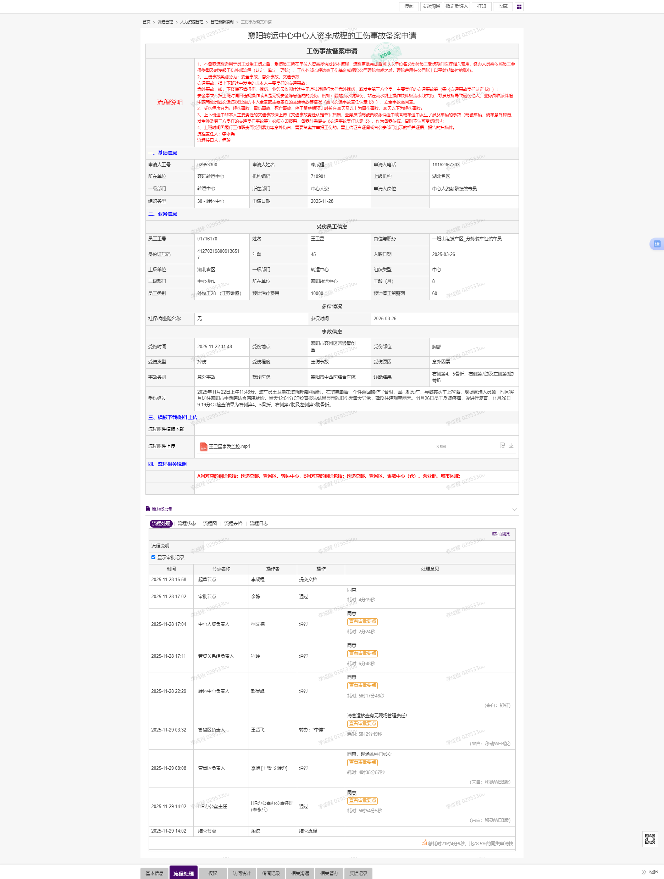
2026-05-01 | 02010909 | 陈俊 | 卸车员 | 湖南区 | 衡阳 | 274 | 工伤、植物人
2026-05-31 | 02982135 | 李光华 | 末端装车员 | 浙北区 | 东方天地港 | 170 | 工伤协商已发起离职 | 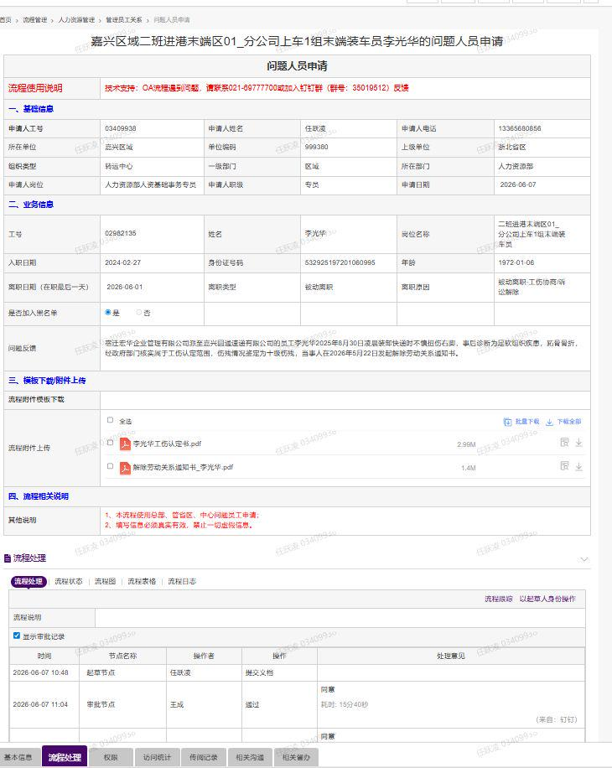
2026-05-31 | 03473776 | 李玉友 | 卸车员 | 浙北区 | 东方天地港 | 91 | 工伤协商已发起离职 | 
2026-05-16 | 02034250 | 王佳恒 | 回流处理员 | 北京区 | 华北 | 10 | 工伤
2026-05-20 | 03569879 | 李少平 | 卸车员 | 河南区 | 漯河 | 7 | 工伤假 | 
2026-05-31 | 02819033 | 黄树良 | 末端装车员 | 广西区 | 南宁 | 16 | 工伤已出院，工伤报销手续未完结，4月底开始改事假，直至处理完结 | 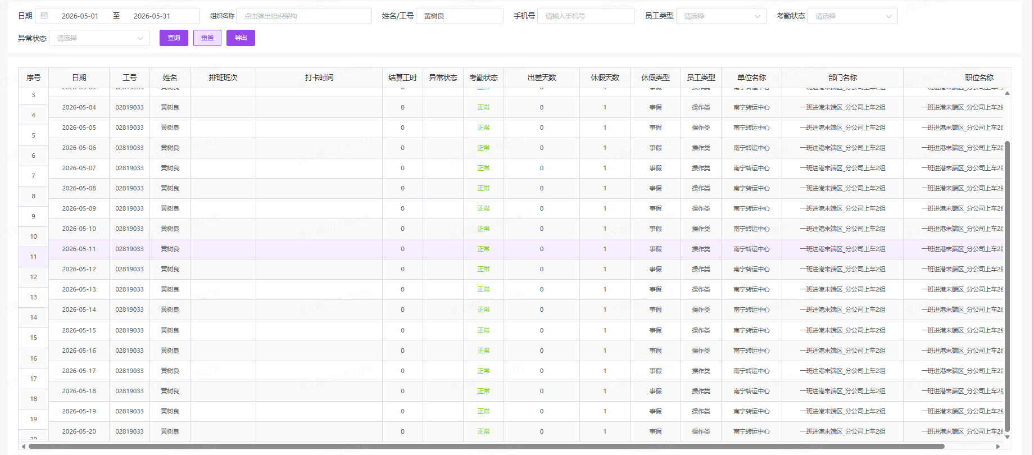
2026-05-31 | 02348610 | 李德霞 | 供件员 | 山东区 | 潍坊 | 61 | 工伤
2026-05-31 | 03571761 | 李洪义 | 卸车员 | 山东区 | 潍坊 | 61 | 工伤
2026-05-31 | 03644236 | 吉尔子拉 | 末端装车员 | 山东区 | 潍坊 | 60 | 工伤
2026-05-16 | 03604588 | 张德朋 | 中转装车员 | 浙南区 | 义乌 | 16 | 工伤 | 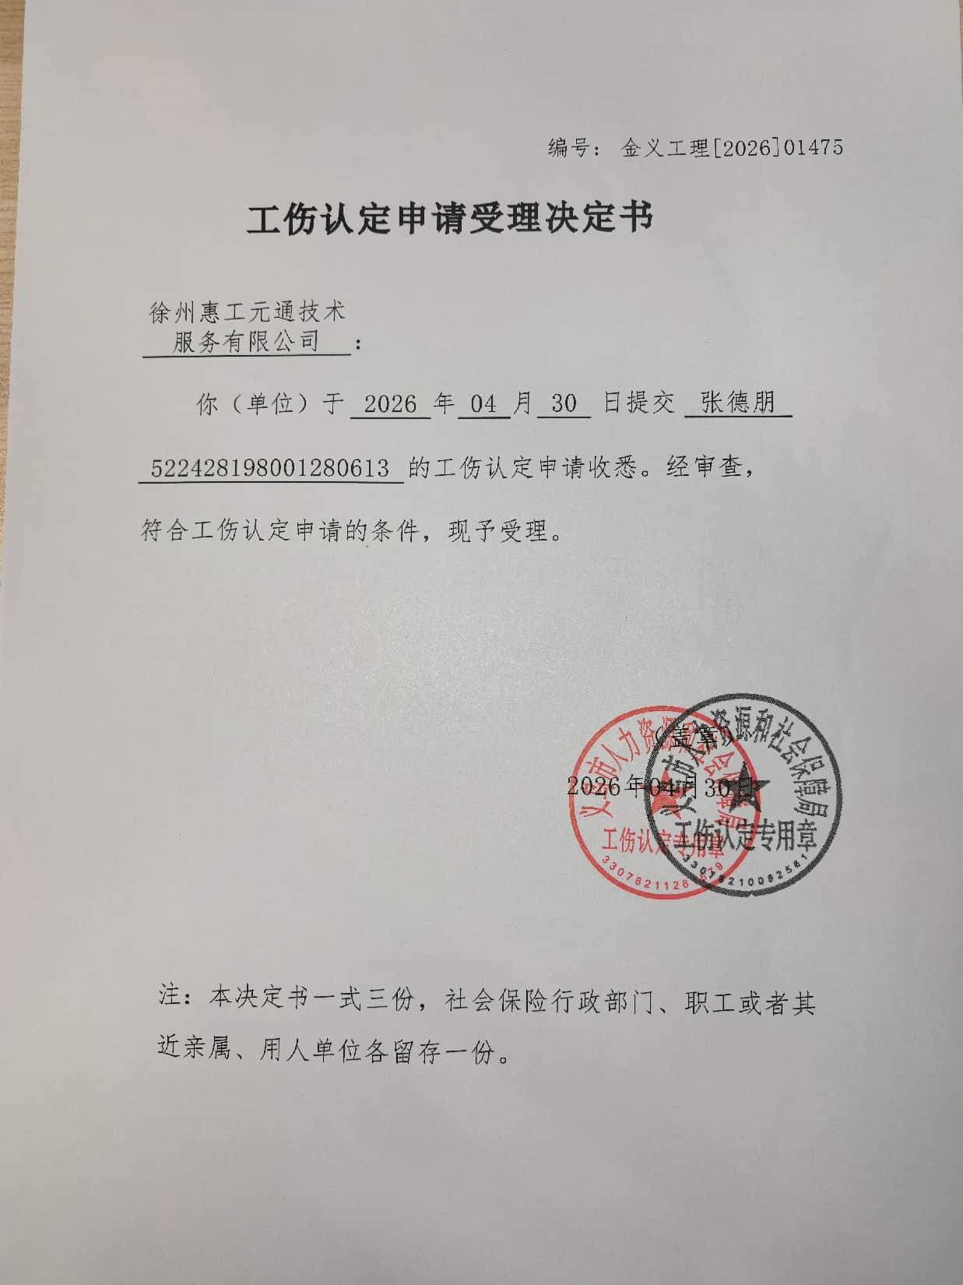
2026-05-01 | 02479020 | 何心奇 | 装车员 | 河南区 | 漯河 | 7 | 工伤假
2026-05-01 | 02615228 | 姜宽亮 | 末端装车员 | 江西区 | 南昌 | 31 | 工伤，与公司有劳务纠纷 | 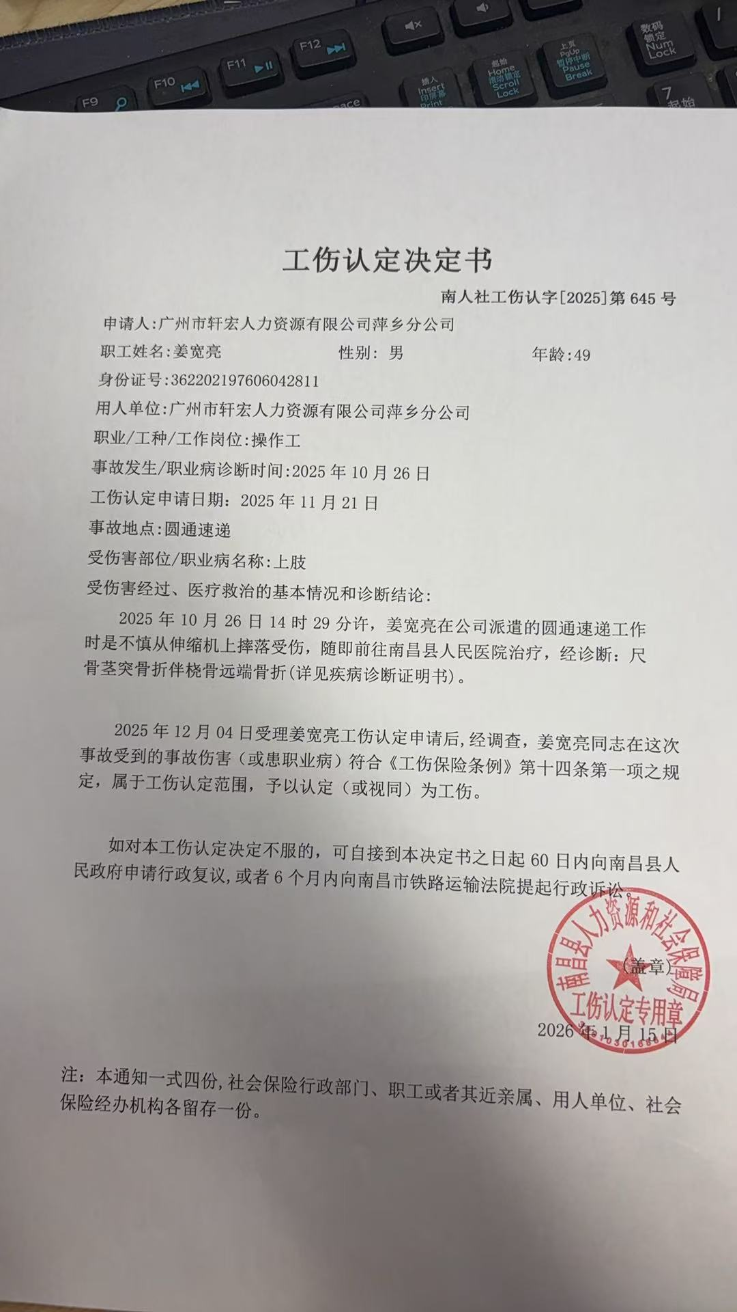
2026-05-01 | 02962100 | 王正全 | 翻面单员 | 浙北 | 宁波 | 208 | 工伤已过停工留薪期，工伤认定中，员工拒绝返岗 | 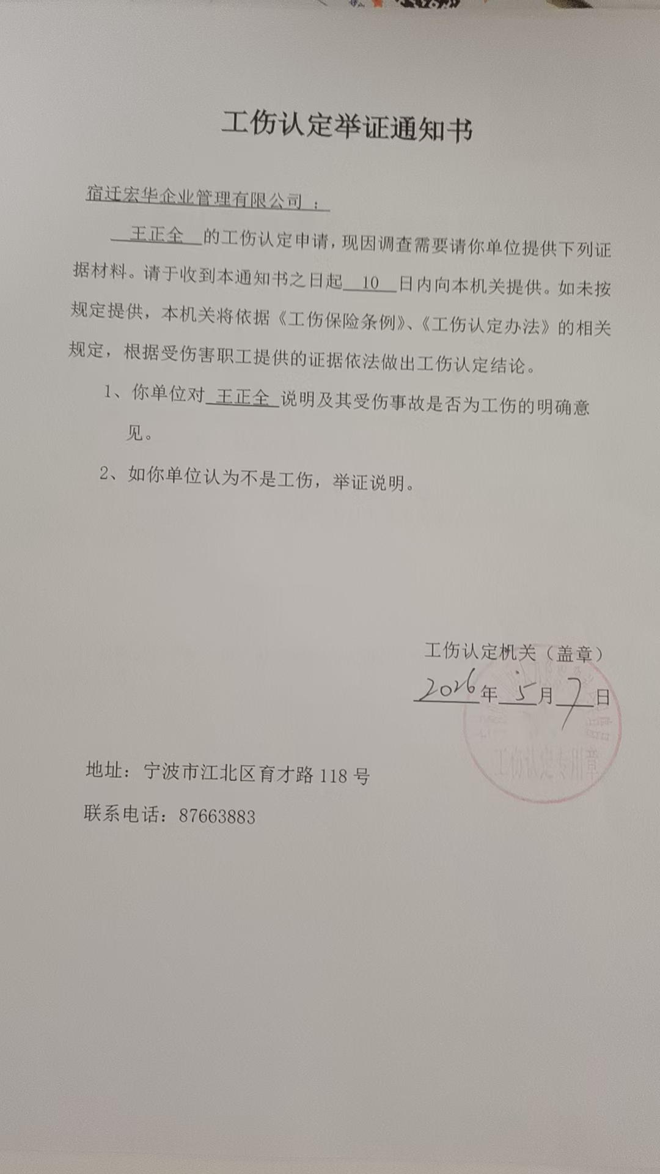
2026-05-05 | 02972218 | 杨廷会 | 翻面单员 | 浙北 | 宁波 | 7 | 工伤员工，未及时复查开具建休单，流程延误 | 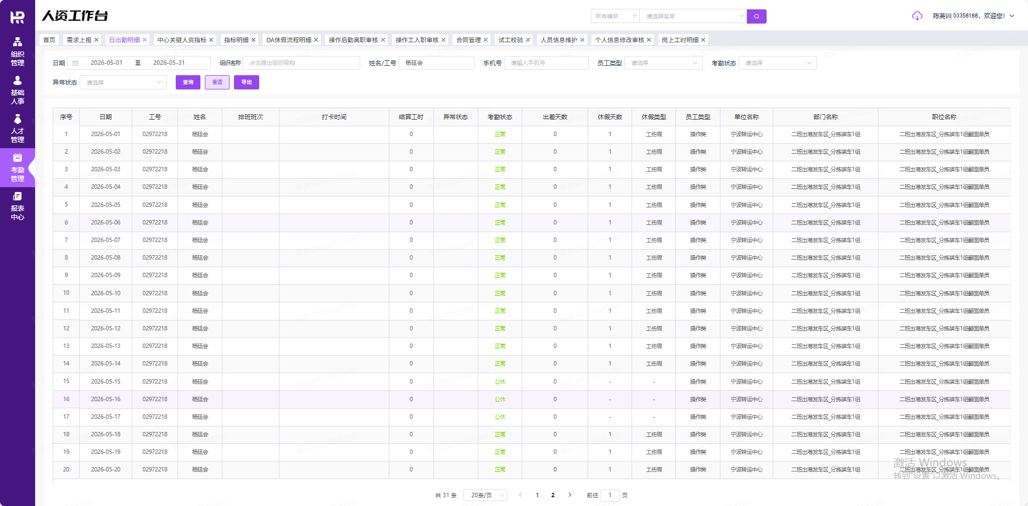
2026-05-01 | 03157191 | 李浪子 | 封包上包员 | 浙北 | 宁波 | 158 | 工伤已过停工留薪期，目前工伤鉴定中，员工拒绝返岗，已请律师理赔 | 
2026-05-01 | 03229413 | 臧国勤 | 卸车员 | 浙北 | 宁波 | 212 | 工伤已过停工留薪期，员工拒绝返岗，已请律师理赔 | 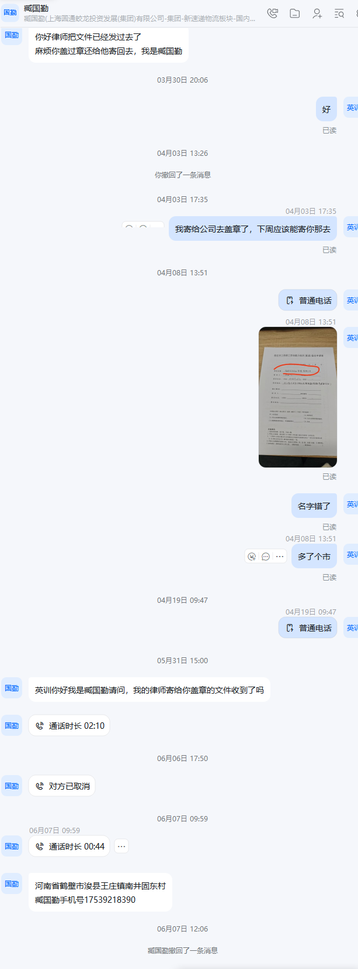
2026-05-01 | 03338736 | 李群中 | 末端分拣员 | 湖南区 | 衡阳 | 31 | 工伤，纠纷中
2026-05-31 | 03520351 | 刘淮 | 翻面单员 | 福建区 | 泉州 | 61 | 工伤
2026-05-01 | 03639068 | 朱培园 | 末端装车员 | 北京区 | 华北 | 35 | 工伤

